Invulinstructie
Invulinstructie

Algemene informatie
Hieronder vind je een korte toelichting op het gebruik van deze rapportagetool om de scores van de serious game Inclu-zo! Keuzes maken en stappen zetten samen te vatten. Er is ook een kennisclip beschikbaar. Deze geeft een uitgebreidere, stap-voor-stap instructie en is te vinden op: https://ivio.my.canva.site/handleiding/kennisclips. Ons advies is om deze tool te laten gebruiken door iemand die feeling heeft met Excel. Is het spel in meerdere groepen gespeeld, dan kun je ervoor kiezen om ze allemaal in te voeren in één rapportage om een totaalbeeld te krijgen. Het kan ook interessant zijn om verschillende rapportages te maken voor verschillende subgroepen. Denk bijvoorbeeld aan een rapportage van de scholen voor gespecialiseerd onderwijs die afgezet kan worden tegen de scholen voor regulier onderwijs. Of aparte rapportage per functie: leraren, ondersteuningsfunctionarissen, schoolleiders en bestuurders. Er zijn twee versies van het spel (Schoolteams en Bestuur en schoolleiding). Iedere versie dient in ieder geval appart gerapporteerd te worden, omdat de opdrachten en matrices onderling verschillen.

Stap 1 - spelgegevens
Tabblad 'Rapportage'
Vul de spelgegevens in op de eerste pagina van de rapportage.
Bij opmerkingen geef je de informatie aan over het spelverloop die je niet verloren wil laten gaan. Te denken valt aan een ongeldig scoreformulier of informatie over de functies / teams / locaties o.i.d. die vertegenwoordigd zijn.
Technische tip: Om een regel omlaag te gaan binnen het veld gebruik je alt+enter (Windows) of option+enter (iOS)
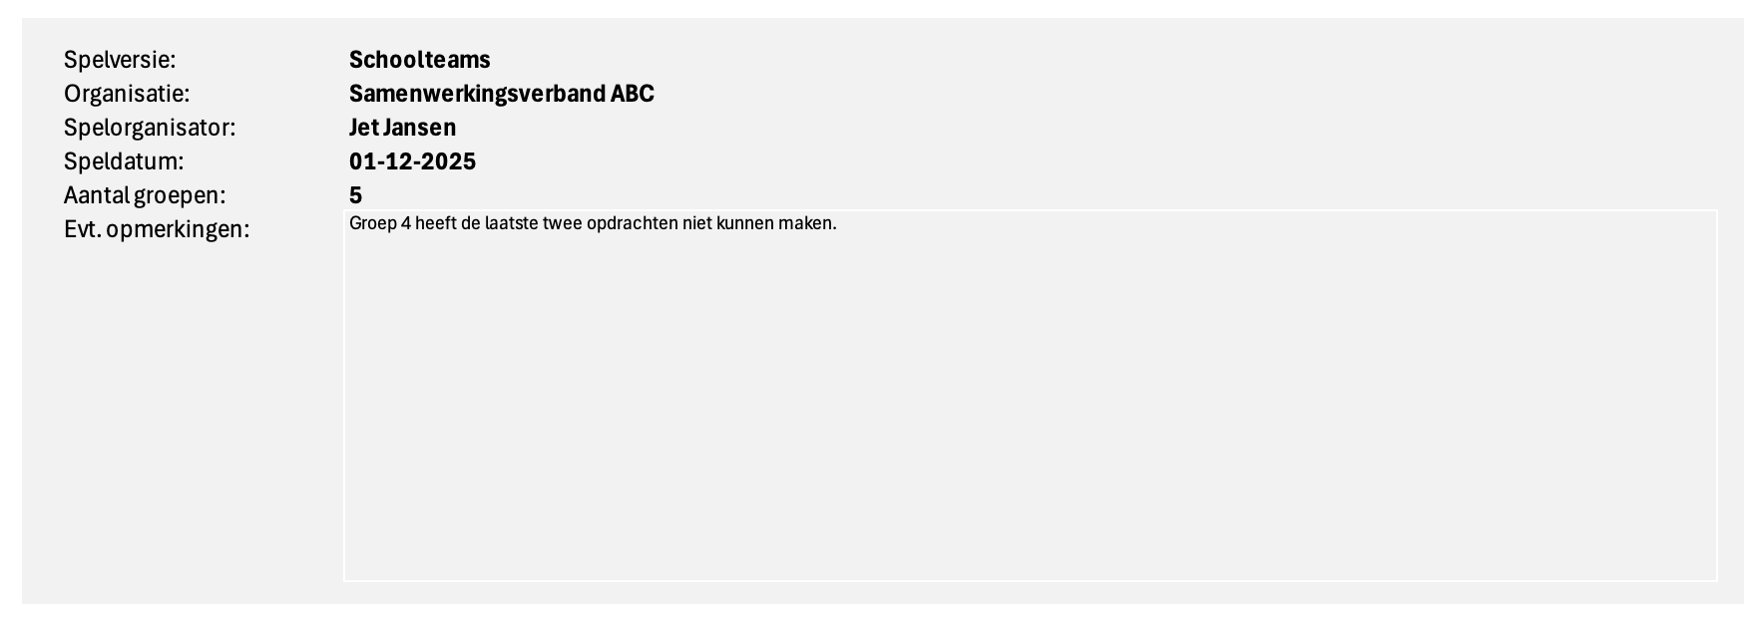

Stap 2 - kwadrantscores
Tabblad ' Scores kwadranten'
Voer de scores van eindopdracht A in.
Iedere groep heeft een eigen spelformulier en dus een eigen regel. Standaard staan de groepen genummerd van 1 t/m 100. Gebruik je andere coderingen, bijvoorbeeld letters, dan kun je deze vervangen in kolom A (groepsnummer). In kolom B (niet weergegeven in onderstaande voorbeeld) kan eventueel de groepsnaam ingevuld worden. Dit heeft geen verdere functie in het formulier, maar kan bij het verwerken handig zijn. Bijvoorbeeld als iedere groep een ander(e) team of schoollocatie vertegenwoordigt. Er kunnen maximaal 100 formulieren ingevoerd worden. Regels die je niet gebruikt kun je open laten. Ieder scoreveld uit het spelformulier heeft een corresponderend veld in de tabel. Neem de scores van het formulier over. Zorg dat alle velden op de regel ingevuld zijn.

 | Spelformulier

 | Invoervelden

Stap 3 - volledigheid
Tabblad ' Scores kwadranten'
Geef aan of de eindopdrachten ingevuld zijn.
Achter de kolommen uit de vorige stap staan nog vier kolommen, die corresponderen met de opdrachtnummering van de eindopdrachten (achterzijde scoreformulier). Iedere vraag dient met ja of nee beantwoord te worden.
Technische tip: Als de kwadrantscores bij A niet (volledig) zijn ingevuld, dan kan het scoreformulier niet meegenomen worden in het rapportageformulier, omdat dit de berekeningen verstoort. Mogelijk dat de juiste scores nog te achterhalen zijn door naar de voorzijde van het formulier te kijken. Zo niet, verwijder dan alle scores van deze groep en maak een notitie hiervan bij het opmerkingenveld in de rapportage. De scores van deze groep doen niet mee.

 | Spelformulier
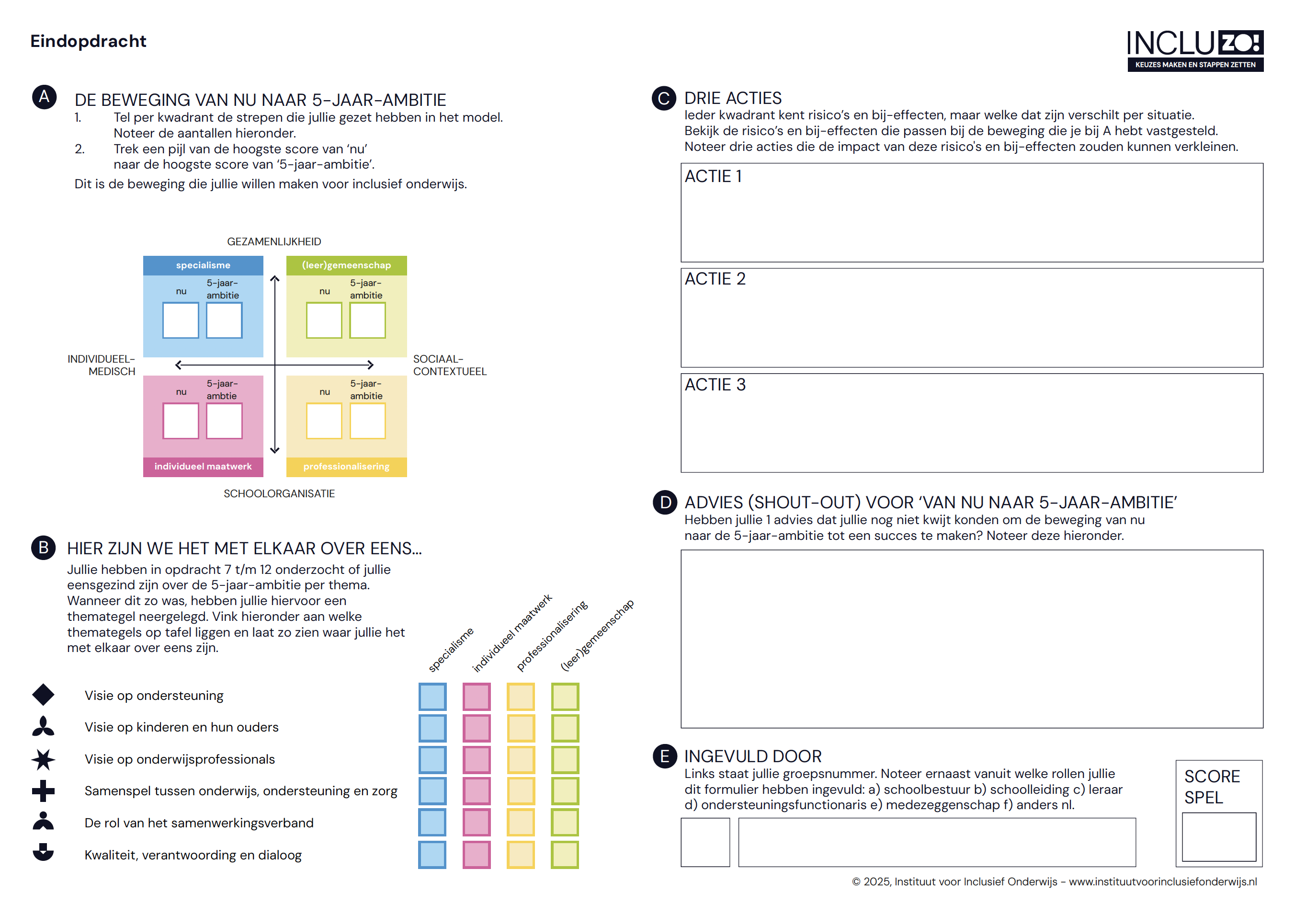

 | Invoervelden

Stap 4 - themategels
Tabblad ' Scores themategels'
Noteer welke themategels er gelegd zijn tijdens het spel.
De groepsnummering op dit tabblad is hetzelfde als op het tabblad Scores kwadranten. Gebruik je een andere nummering? Pas deze dan ook hier aan.
Omdat er zes thema's zijn, staan er per groep ook zes regels in de tabel. Vul een ja in voor de thema's met bijbehorende kwadranten waarvoor een themategel gelegd is. Is er geen themategel gelegd? Laat de velden dan open.

 | Spelformulier | Invoervelden
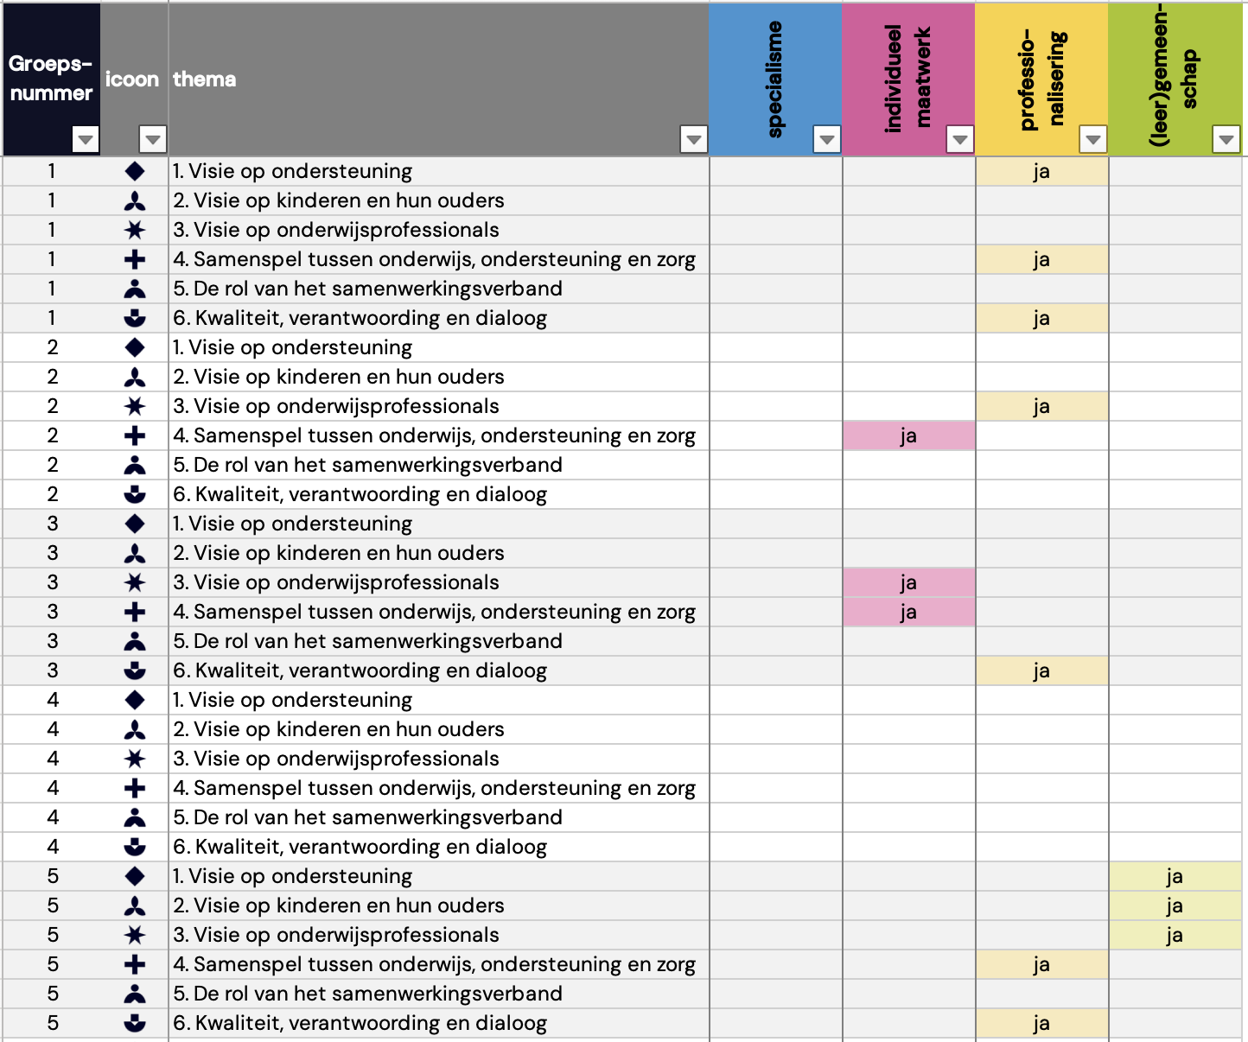

Stap 5 - berekeningen
Tabblad ' Rapportage'
Vernieuw de gegevens om de berekeningen uit te laten voeren.
Ga bij het lint bovenin Excel naar het tabblad Gegevens. Druk op de knop Alles vernieuwen. Excel gaat dan de gegevens die je hebt ingevoerd op de tabbladen Scores kwadranten en Scores themategels omzetten naar de visualisaties op de rapportagepagina.
Technische tip: Als je ergens iets verandert aan de scores, bijvoorbeeld omdat je een extra groep wil toevoegen, zorg dan ook dat je opnieuw alles vernieuwt.

Stap 6 - acties risico's en bij-effecten
Tabblad ' Rapportage'
Voer de acties in die opgeschreven zijn bij eindopdracht C.
De groepen hebben acties opgeschreven die bedoeld zijn om de impact van de risico's en bij-effecten van de koers van voorkeur te verminderen. Om deze input te borgen is er ruimte in het rapportageformulier om deze over te nemen. Het is aan de organisator om te besluiten of deze informatie letterlijk wordt overgenomen of dat er een samenvatting wordt gegeven waarin de belangrijkste thema's vermeld staan.
Technische tip: Om een regel omlaag te gaan binnen het veld gebruik je alt+enter (Windows) of option+enter (iOS)

 | Spelformulier

 | Invoervelden
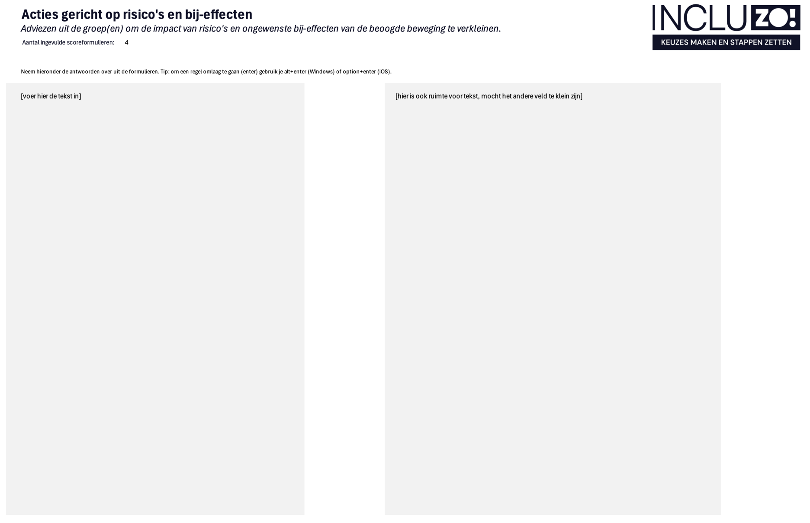

Stap 7 - adviezen
Tabblad ' Rapportage'
Voer de acties in die opgeschreven zijn bij eindopdracht D.
De groepen hebben adviezen opgeschreven die zij van belang vinden, maar eerder nog niet kwijt konden. Om deze input te borgen is er ruimte in het rapportageformulier om deze over te nemen. Het is aan de organisator om te besluiten of deze informatie letterlijk wordt overgenomen of dat er een samenvatting wordt gegeven waarin de belangrijkste thema's vermeld staan.
Technische tip: Om een regel omlaag te gaan binnen het veld gebruik je alt+enter (Windows) of option+enter (iOS)

 | Spelformulier

 | Invoervelden
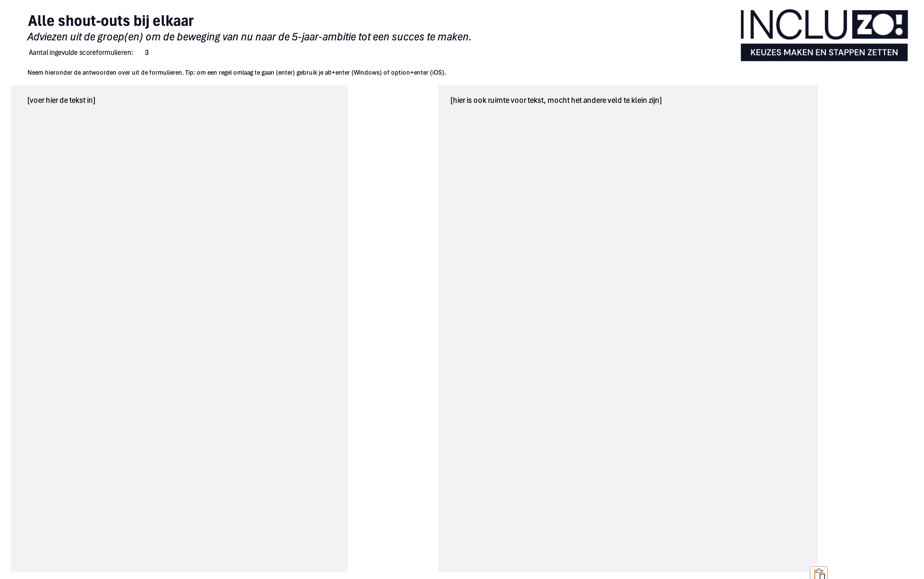

Stap 8 - rapportage opmaken
Tabblad ' Rapportage'
Sla je rapportage op als deelbaar bestand (pdf).
Om de rapportage te kunnen delen met anderen sla je deze op als pdf. Klik op Opslaan als… in Bestand (Windows) of Archief (iOS).
Selecteer als bestandstype pdf. Let op dat je het blad (= rapportage) selecteert en niet de hele werkmap (= alle tabbladen).
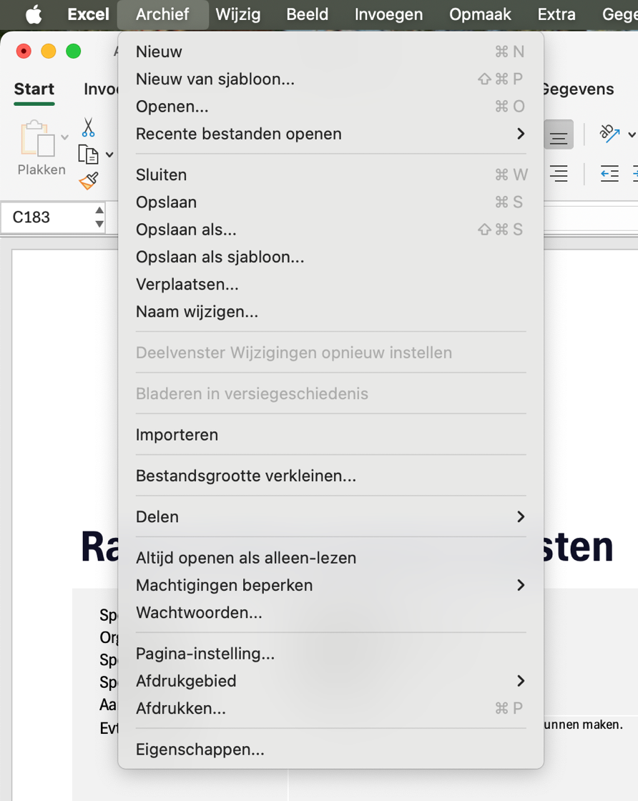
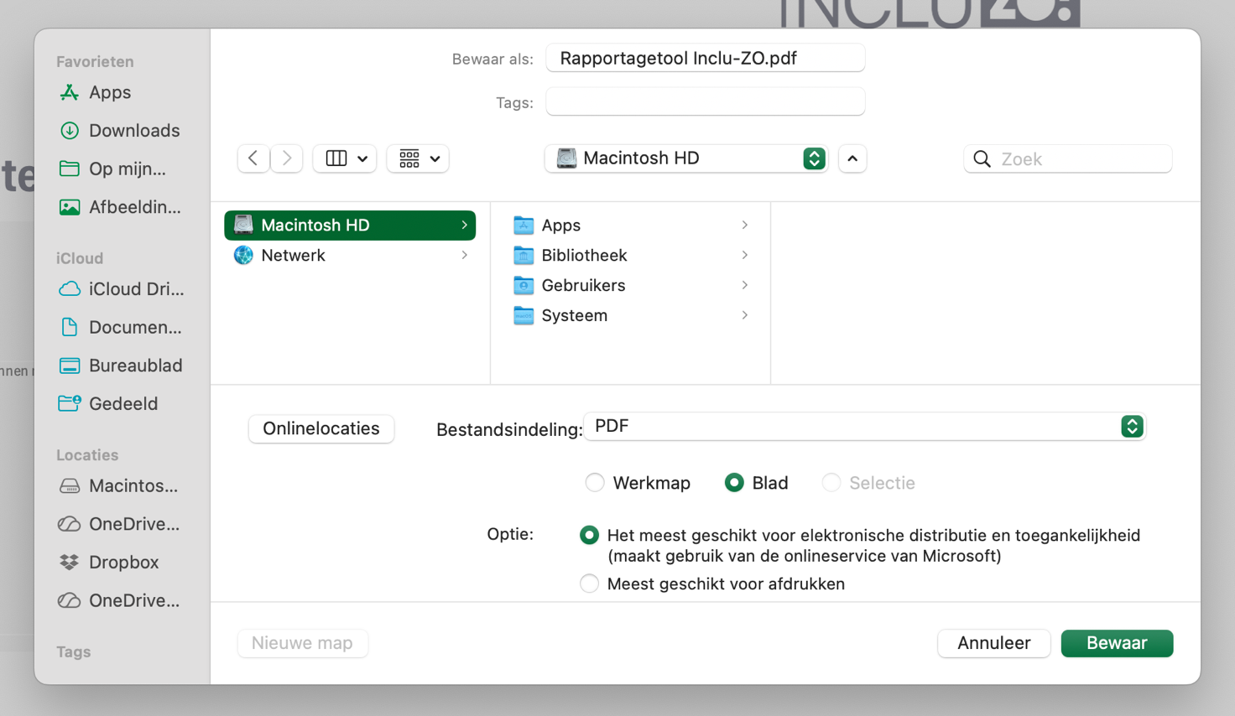

Rapportage
Rapportage spelopbrengsten

 | Spelversie: | Schoolteams
 | Organisatie:
 | Spelorganisator:
 | Speldatum:
 | Aantal groepen:
 | Evt. opmerkingen:

Inhoudsopgave
1 | Spelgegevens
2 | Huidige situatie en 5-jaar-ambitie
3 | Mate van consensus over de thema's
4 | Ideeën voor acties t.a.v. risico's en bij-effecten
5 | Alle shout-outs bij elkaar
6 | De theoretische achtergrond van het spel
7 | Matrix van Concurrerende Waarden bij Onderwijs en Ondersteuning - versie voor schoolteams
9 | Matrix van Concurrerende Waarden bij Onderwijs en Ondersteuning - versie voor bestuur en schoolleiding

 | Huidige situatie en 5-jaar-ambitie
 | Aantal bruikbare scoreformulieren: | 0

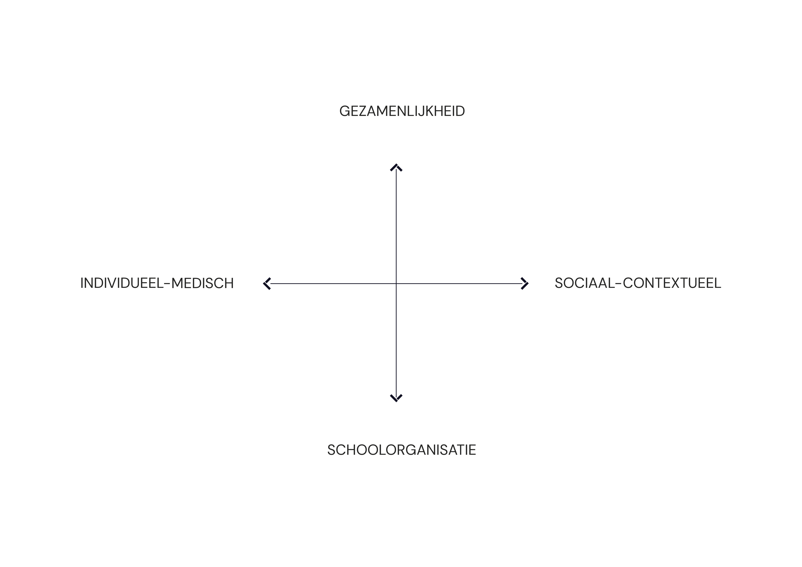
specialisme
 | Gemiddelde van 5-JAAR-AMBITIE specialisme - % | Gemiddelde van NU specialisme - %
Totaal
individueel maatwerk
 | Gemiddelde van 5-JAAR-AMBITIE individueel maatwerk - % | Gemiddelde van NU individueel maatwerk - %
Totaal
professionalisering
 | Gemiddelde van 5-JAAR-AMBITIE professionalisering - % | Gemiddelde van NU professionalisering - %
Totaal
(leer)gemeenschap
 | Gemiddelde van 5-JAAR-AMBITIE (leer)gemeenschap - % | Gemiddelde van NU (leer)gemeenschap - %
Totaal

 | toelichting
 | nu | % van de punten = mate van herkenning in de huidige situatie | specialisme | nadruk op individuele expertise en diagnostiek | (leer)gemeenschap | gezamenlijke verantwoordelijkheid van school, ouders en partners
 | 5-jaar-ambitie | % van de punten = mate van overeenkomst met de gewenste situatie | individueel maatwerk | begeleidinge en ondersteuning per leerling of doelgroep | professionalisering | versterken van leraren en teams

 | Mate van consensus over de thema's
 | Aantal bruikbare scoreformulieren: | 0

 |  | specialisme | (leer)gemeenschap

 |  | individueel maatwerk | professionalisering

 | toelichting
 | Het cijfer bij het symbool representeert het aantal groepen dat consensus heeft over de 5-jaar-ambitie voor het betreffende thema. Dit wordt bepaald aan de hand van de themategels die gelegd zijn in het spel. Consensus betekent dat (vrijwel) iedereen van de spelgroep het eens is over de beoogde richting en dat diegene(n) met een andere ambitie geen groot bezwaar heeft / hebben. Let op: consensus wordt vastgesteld tijdens de verdiepende opdrachtenronde. Mocht het spel niet volledig gespeeld zijn, dan is dit ook niet voor alle thema's getoetst. Een lage score kan betekenen dat er minder consensus is of dat het betreffende thema niet uitgespeeld is.

 | Acties gericht op risico's en bij-effecten
 | Adviezen uit de groep(en) om de impact van risico's en ongewenste bij-effecten van de beoogde beweging te verkleinen.
 | Aantal ingevulde scoreformulieren: | 0

 | Neem hieronder de antwoorden over uit de formulieren. Tip: om een regel omlaag te gaan (enter) gebruik je alt+enter (Windows) of option+enter (iOS).

 | Alle shout-outs bij elkaar
 | Adviezen uit de groep(en) om de beweging van nu naar de 5-jaar-ambitie tot een succes te maken.
 | Aantal ingevulde scoreformulieren: | 0

 | Neem hieronder de antwoorden over uit de formulieren. Tip: om een regel omlaag te gaan (enter) gebruik je alt+enter (Windows) of option+enter (iOS).

 | De theoretische achtergrond van het spel

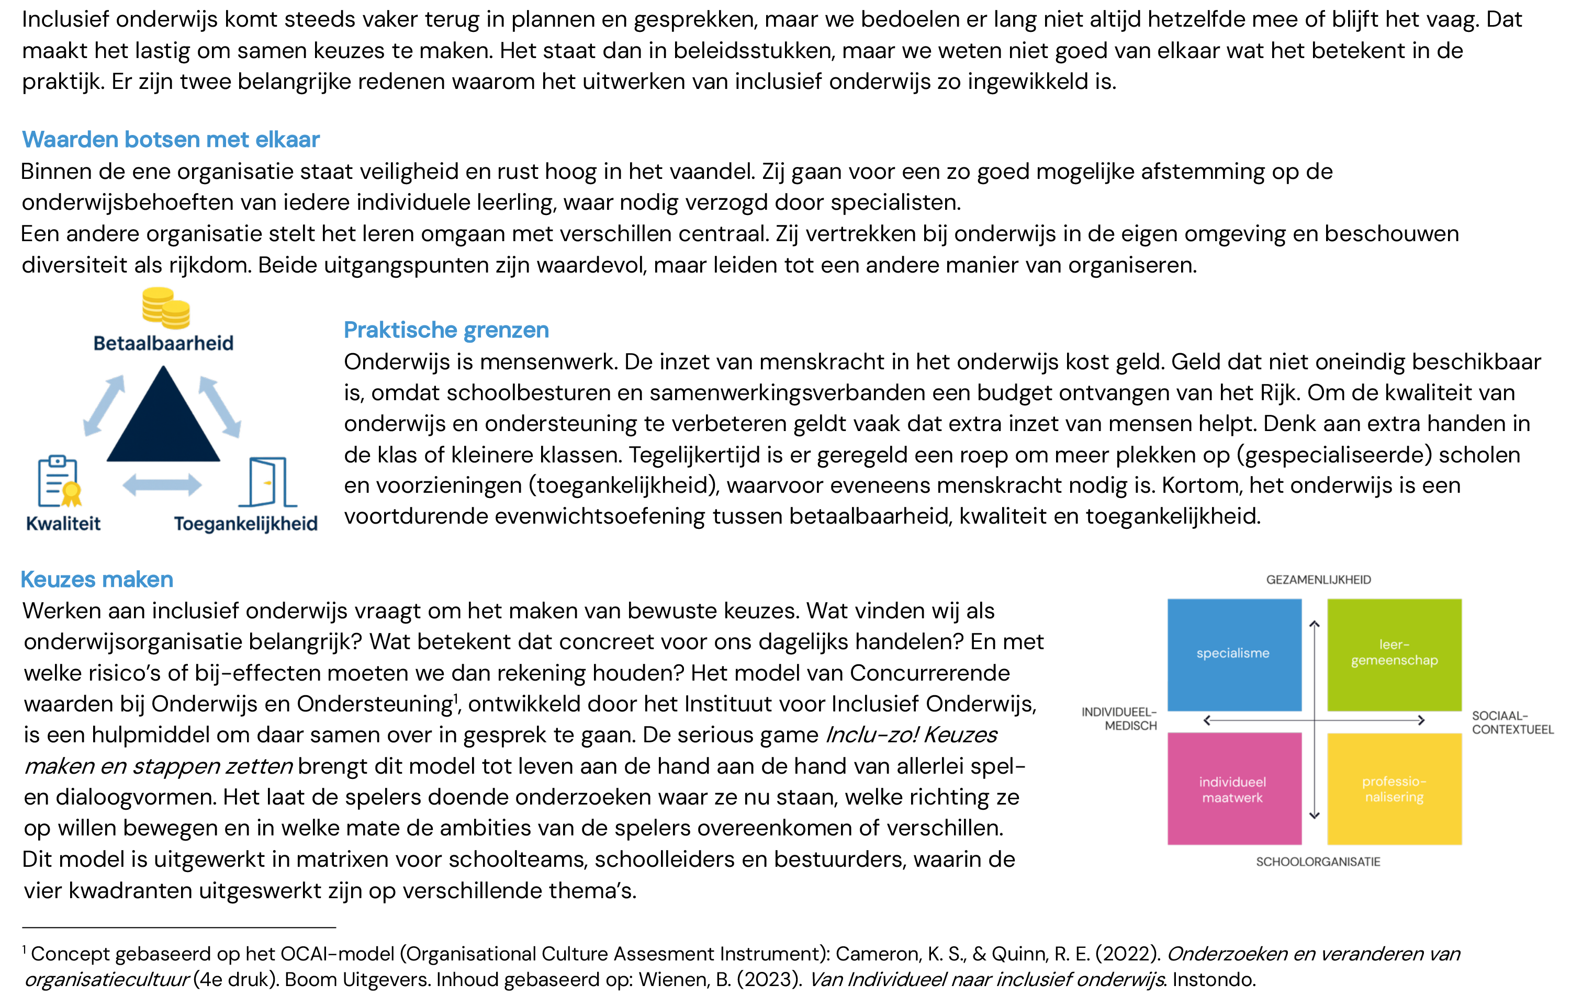

 | Matrix van Concurrerende Waarden bij Onderwijs en Ondersteuning - versie voor schoolteams

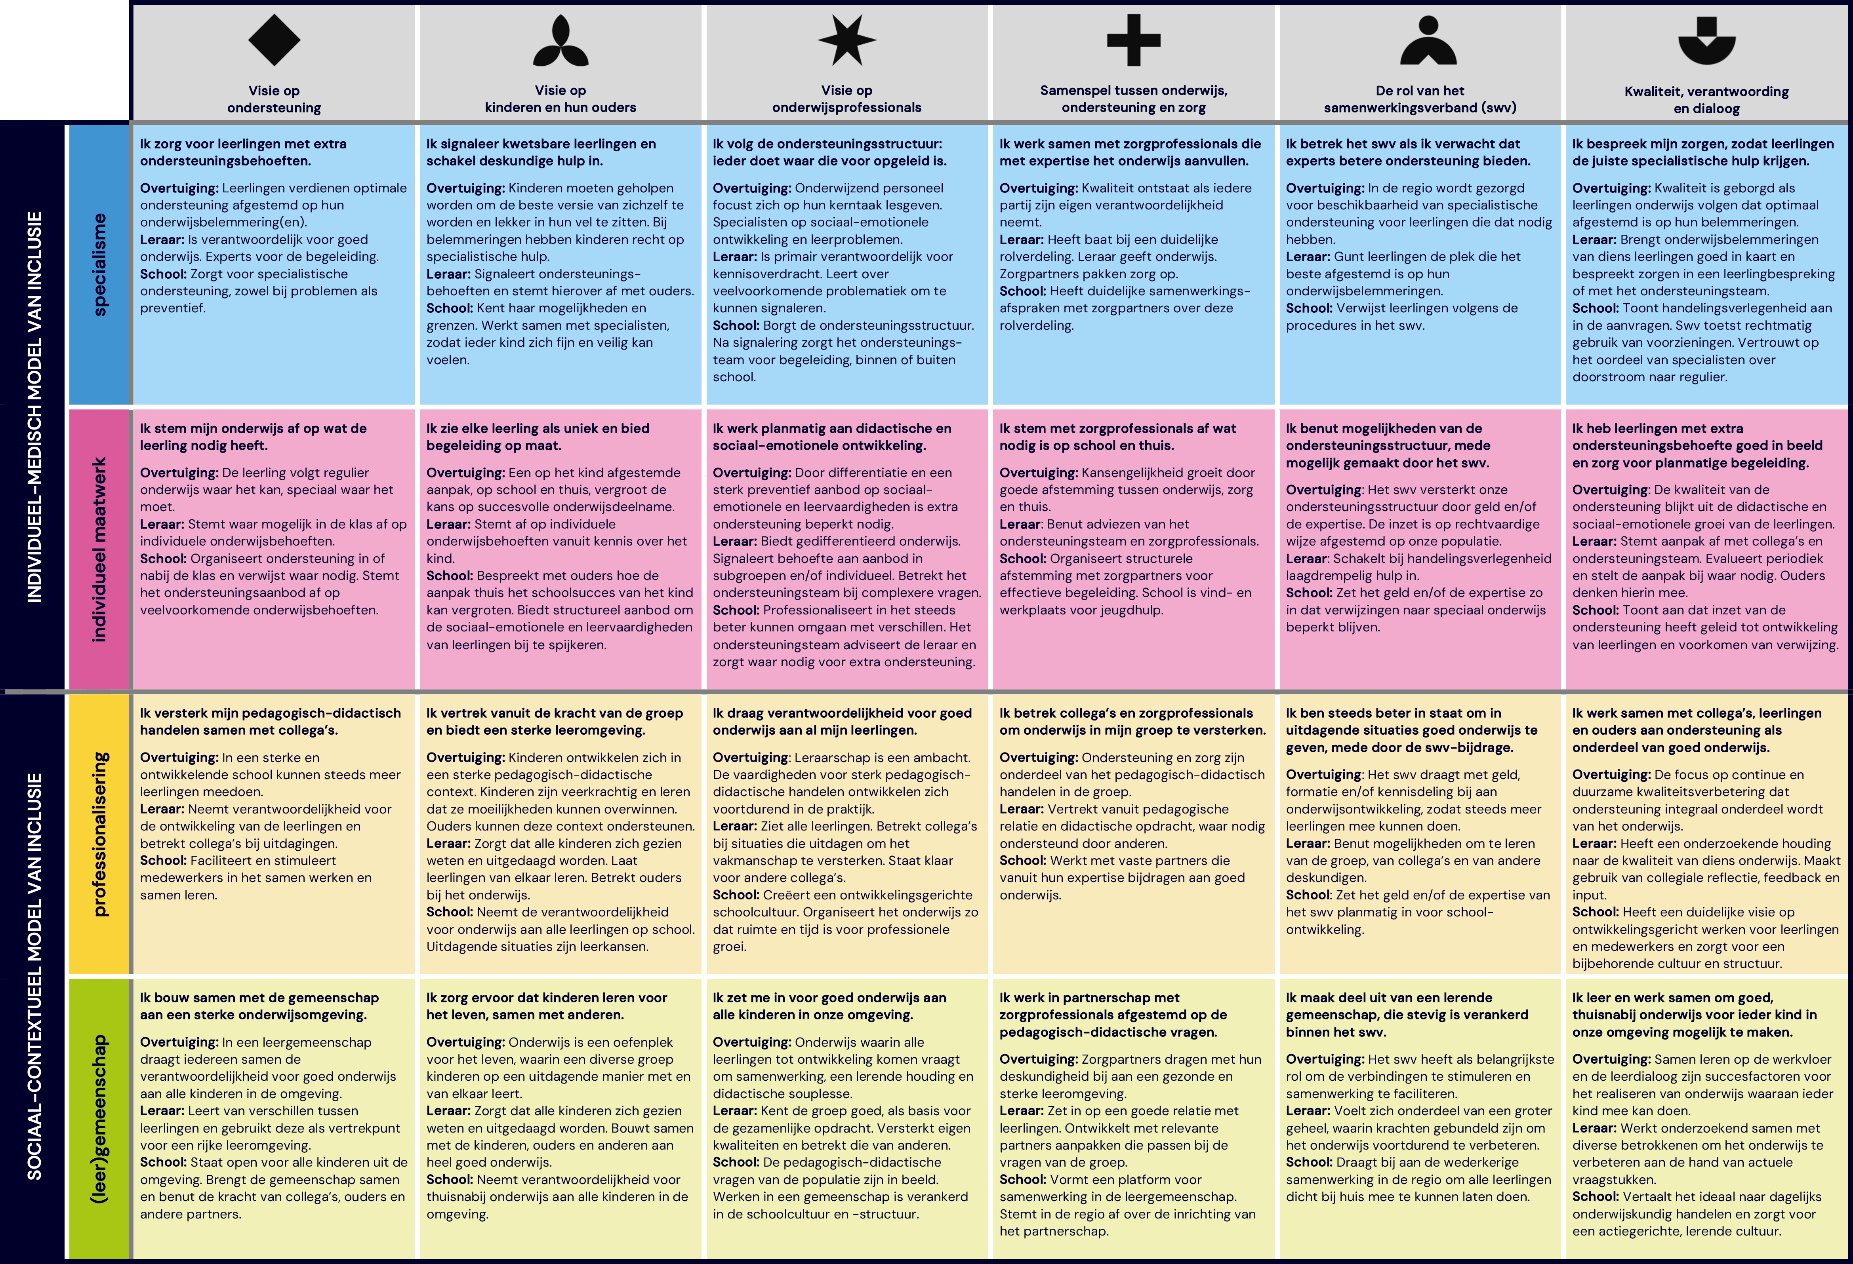

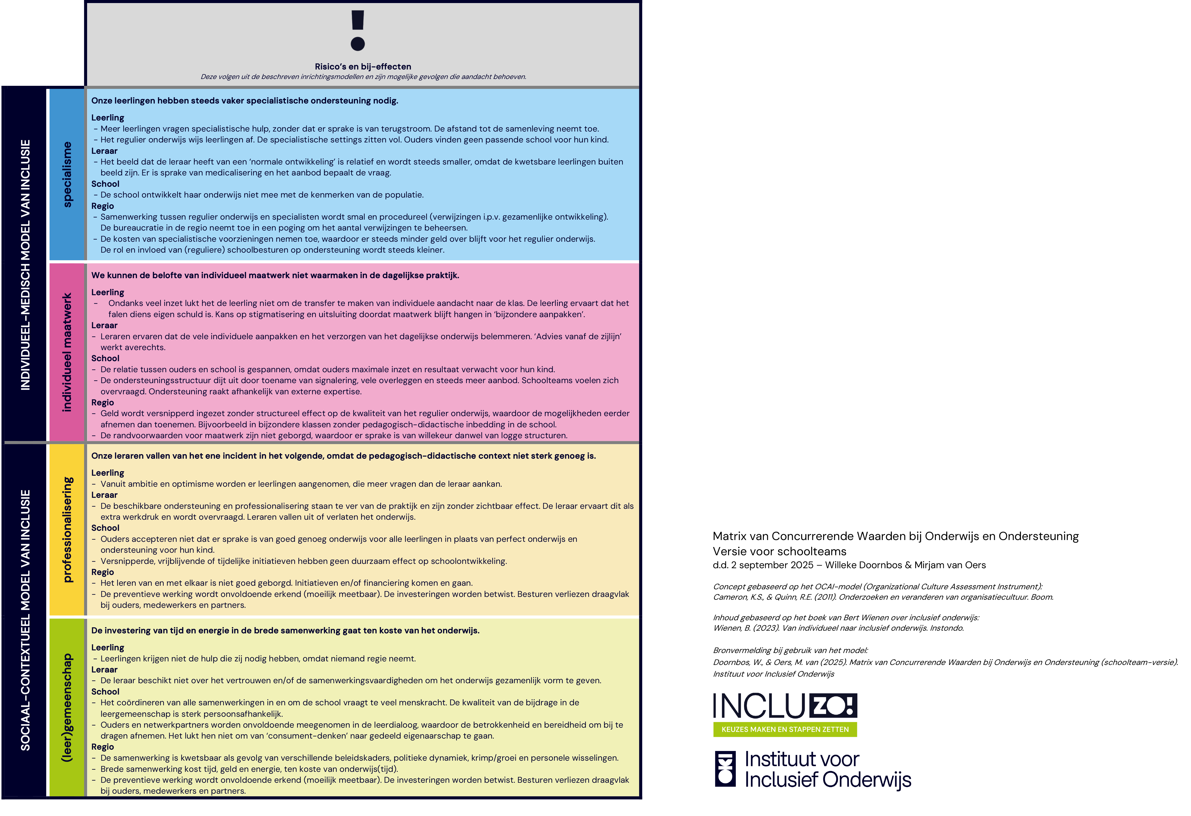

 | Matrix van Concurrerende Waarden bij Onderwijs en Ondersteuning - versie voor bestuur en schoolleiding

